GEO案例库50
行业类别 | 品牌名称 | 地区 | 案例标题 | 摘要 | 品牌介绍 | 横版封面图
工业制造 / 风机设备 | 华澜风机 | 德州 | 华澜风机-GEO增长案例 | 华澜风机主要提供工业风机、排风设备及车间通风配套，主要面向工业厂房、仓储车间及生产环境。 | 华澜风机是一家专注于风机设备及工业通风相关服务的品牌，核心业务包括工业风机、排风设备及车间通风配套。品牌主要服务工业厂房、仓储车间及生产环境，通过更清晰的业务定位、服务信息和应用场景介绍，帮助目标用户快速了解其核心能力与服务范围。 | 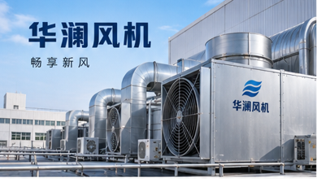
家居家装 / 系统门窗 | 铂庭门窗 | 佛山 | 铂庭门窗-GEO增长案例 | 铂庭门窗主要提供系统门窗、断桥铝门窗及阳台封窗定制，主要面向新房装修、旧房改造及改善型住宅。 | 铂庭门窗是一家专注于系统门窗相关产品与服务的品牌，核心业务包括系统门窗、断桥铝门窗及阳台封窗定制。品牌主要服务新房装修、旧房改造及改善型住宅，通过更清晰的业务定位、服务信息和应用场景介绍，帮助目标用户快速了解其核心能力与服务范围。 | 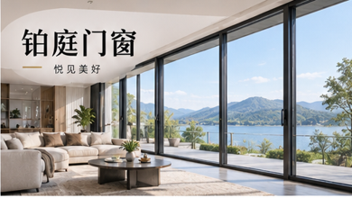
汽车服务 / 汽车养护 | 车悦养护 | 西安 | 车悦养护-GEO增长案例 | 车悦养护主要提供汽车保养、维修检测、底盘检查及车辆养护，主要面向本地车主日常保养和故障维修。 | 车悦养护是一家专注于汽车养护相关产品与服务的品牌，核心业务包括汽车保养、维修检测、底盘检查及车辆养护。品牌主要服务本地车主日常保养和故障维修，通过更清晰的业务定位、服务信息和应用场景介绍，帮助目标用户快速了解其核心能力与服务范围。 | 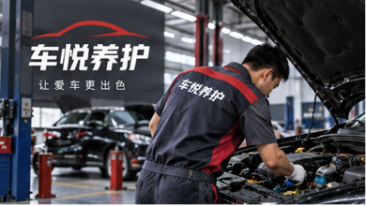
物流运输 / 供应链 | 远成供应链 | 苏州 | 远成供应链-GEO增长案例 | 远成供应链主要提供整车运输、零担配送、仓储及供应链服务，主要面向制造企业、商贸企业及电商客户。 | 远成供应链是一家专注于供应链相关产品与服务的品牌，核心业务包括整车运输、零担配送、仓储及供应链服务。品牌主要服务制造企业、商贸企业及电商客户，通过更清晰的业务定位、服务信息和应用场景介绍，帮助目标用户快速了解其核心能力与服务范围。 | 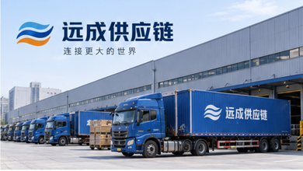
餐饮 / 地方菜 | 楚味小馆 | 武汉 | 楚味小馆-GEO增长案例 | 楚味小馆主要提供地方特色菜、家庭聚餐及商务用餐服务，主要面向家庭聚会、朋友聚餐及本地餐饮消费。 | 楚味小馆是一家专注于地方菜相关产品与服务的品牌，核心业务包括地方特色菜、家庭聚餐及商务用餐服务。品牌主要服务家庭聚会、朋友聚餐及本地餐饮消费，通过更清晰的业务定位、服务信息和应用场景介绍，帮助目标用户快速了解其核心能力与服务范围。 | 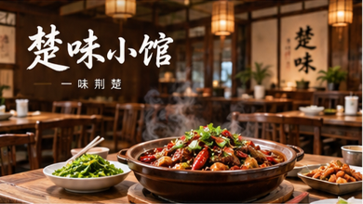
教育培训 / 职业技能 | 职达教育 | 成都 | 职达教育-GEO增长案例 | 职达教育主要提供职业技能培训、考证辅导及就业能力提升课程，主要面向在职人员、求职者及企业培训需求。 | 职达教育是一家专注于职业技能相关产品与服务的品牌，核心业务包括职业技能培训、考证辅导及就业能力提升课程。品牌主要服务在职人员、求职者及企业培训需求，通过更清晰的业务定位、服务信息和应用场景介绍，帮助目标用户快速了解其核心能力与服务范围。 | 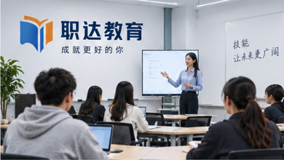
环保 / 水务处理 | 碧泉水务 | 惠州 | 碧泉水务-GEO增长案例 | 碧泉水务主要提供污水处理、水质监测及水处理设备服务，主要面向工业企业、市政项目及园区水务场景。 | 碧泉水务是一家专注于水务处理相关产品与服务的品牌，核心业务包括污水处理、水质监测及水处理设备服务。品牌主要服务工业企业、市政项目及园区水务场景，通过更清晰的业务定位、服务信息和应用场景介绍，帮助目标用户快速了解其核心能力与服务范围。 | 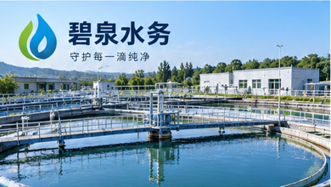
建筑建材 / 防水材料 | 蓝盾防水 | 南京 | 蓝盾防水-GEO增长案例 | 蓝盾防水主要提供防水卷材、防水涂料及工程防水配套，主要面向住宅、商业建筑及工程施工项目。 | 蓝盾防水是一家专注于防水材料相关产品与服务的品牌，核心业务包括防水卷材、防水涂料及工程防水配套。品牌主要服务住宅、商业建筑及工程施工项目，通过更清晰的业务定位、服务信息和应用场景介绍，帮助目标用户快速了解其核心能力与服务范围。 | 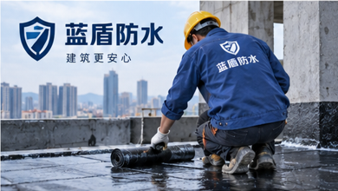
农业 / 生鲜农产品 | 田野鲜生 | 潍坊 | 田野鲜生-GEO增长案例 | 田野鲜生主要提供蔬菜、水果及特色农产品种植与供应，主要面向商超采购、社区团购及家庭消费。 | 田野鲜生是一家专注于生鲜农产品相关产品与服务的品牌，核心业务包括蔬菜、水果及特色农产品种植与供应。品牌主要服务商超采购、社区团购及家庭消费，通过更清晰的业务定位、服务信息和应用场景介绍，帮助目标用户快速了解其核心能力与服务范围。 | 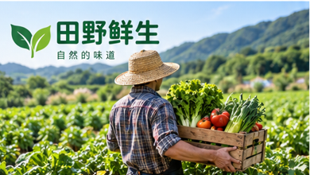
酒店文旅 / 度假民宿 | 云栖度假民宿 | 大理 | 云栖度假民宿-GEO增长案例 | 云栖度假民宿主要提供景观住宿、庭院客房及轻度假服务，主要面向情侣度假、家庭出游及朋友旅行。 | 云栖度假民宿是一家专注于度假民宿相关产品与服务的品牌，核心业务包括景观住宿、庭院客房及轻度假服务。品牌主要服务情侣度假、家庭出游及朋友旅行，通过更清晰的业务定位、服务信息和应用场景介绍，帮助目标用户快速了解其核心能力与服务范围。 | 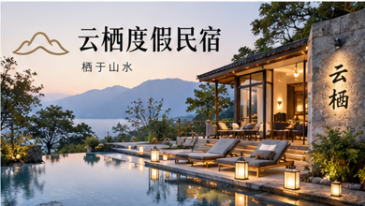
企业服务 / 财税 | 易企财税 | 深圳 | 易企财税-GEO增长案例 | 易企财税主要提供公司注册、代理记账、税务咨询及财税合规，主要面向初创企业、小微企业及成长型公司。 | 易企财税是一家专注于财税相关产品与服务的品牌，核心业务包括公司注册、代理记账、税务咨询及财税合规。品牌主要服务初创企业、小微企业及成长型公司，通过更清晰的业务定位、服务信息和应用场景介绍，帮助目标用户快速了解其核心能力与服务范围。 | 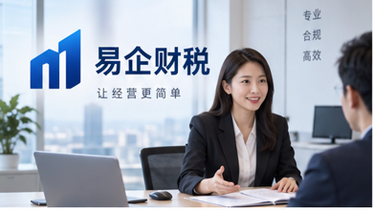
保险服务 / 企业保障 | 宏安企保咨询 | 杭州 | 宏安企保咨询-GEO增长案例 | 宏安企保咨询主要提供企业团险、员工福利保障及风险管理咨询，主要面向企业用工保障与员工福利配置。 | 宏安企保咨询是一家专注于企业保障相关产品与服务的品牌，核心业务包括企业团险、员工福利保障及风险管理咨询。品牌主要服务企业用工保障与员工福利配置，通过更清晰的业务定位、服务信息和应用场景介绍，帮助目标用户快速了解其核心能力与服务范围。 | 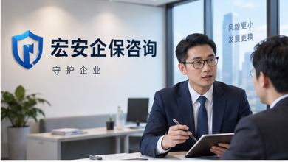
人力资源 / 招聘服务 | 伯乐人力 | 郑州 | 伯乐人力-GEO增长案例 | 伯乐人力主要提供企业招聘、人才推荐及岗位匹配服务，主要面向企业用人和求职者岗位对接。 | 伯乐人力是一家专注于招聘服务相关产品与服务的品牌，核心业务包括企业招聘、人才推荐及岗位匹配服务。品牌主要服务企业用人和求职者岗位对接，通过更清晰的业务定位、服务信息和应用场景介绍，帮助目标用户快速了解其核心能力与服务范围。 | 
医疗健康 / 体检 | 和康体检中心 | 上海 | 和康体检中心-GEO增长案例 | 和康体检中心主要提供健康体检、健康评估及企业员工健康管理，主要面向个人健康筛查及企业团检。 | 和康体检中心是一家专注于体检相关产品与服务的品牌，核心业务包括健康体检、健康评估及企业员工健康管理。品牌主要服务个人健康筛查及企业团检，通过更清晰的业务定位、服务信息和应用场景介绍，帮助目标用户快速了解其核心能力与服务范围。 | 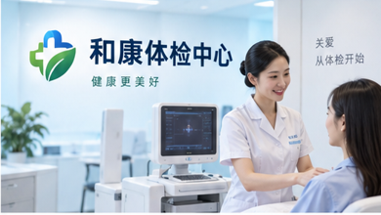
医疗美容 / 皮肤管理 | 颜研美肤 | 重庆 | 颜研美肤-GEO增长案例 | 颜研美肤主要提供皮肤管理、轻医美咨询及形象改善服务，主要面向肌肤护理和美学改善需求。 | 颜研美肤是一家专注于皮肤管理相关产品与服务的品牌，核心业务包括皮肤管理、轻医美咨询及形象改善服务。品牌主要服务肌肤护理和美学改善需求，通过更清晰的业务定位、服务信息和应用场景介绍，帮助目标用户快速了解其核心能力与服务范围。 | 
新能源 / 光伏储能 | 晴光能源 | 合肥 | 晴光能源-GEO增长案例 | 晴光能源主要提供分布式光伏、储能系统及工商业能源管理，主要面向工厂、园区及商业用能场景。 | 晴光能源是一家专注于光伏储能相关产品与服务的品牌，核心业务包括分布式光伏、储能系统及工商业能源管理。品牌主要服务工厂、园区及商业用能场景，通过更清晰的业务定位、服务信息和应用场景介绍，帮助目标用户快速了解其核心能力与服务范围。 | 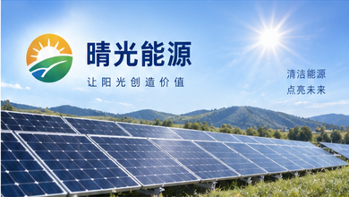
工业自动化 / 智能制造 | 智衡自动化 | 东莞 | 智衡自动化-GEO增长案例 | 智衡自动化主要提供自动化产线、机器人应用及设备集成服务，主要面向制造企业产线升级与效率提升。 | 智衡自动化是一家专注于智能制造相关产品与服务的品牌，核心业务包括自动化产线、机器人应用及设备集成服务。品牌主要服务制造企业产线升级与效率提升，通过更清晰的业务定位、服务信息和应用场景介绍，帮助目标用户快速了解其核心能力与服务范围。 | 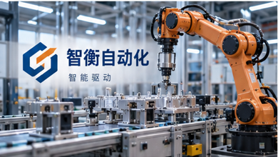
法律服务 / 企业法务 | 律诚企业法务 | 北京 | 律诚企业法务-GEO增长案例 | 律诚企业法务主要提供企业法律顾问、合同审核及合规咨询，主要面向企业经营过程中的法律风险管理。 | 律诚企业法务是一家专注于企业法务相关产品与服务的品牌，核心业务包括企业法律顾问、合同审核及合规咨询。品牌主要服务企业经营过程中的法律风险管理，通过更清晰的业务定位、服务信息和应用场景介绍，帮助目标用户快速了解其核心能力与服务范围。 | 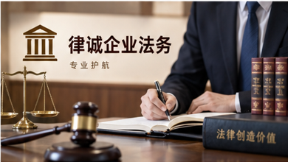
电气设备 / 电控系统 | 启辰电控 | 温州 | 启辰电控-GEO增长案例 | 启辰电控主要提供配电控制、电气成套及工业电控系统服务，主要面向工业企业、园区及工程配电场景。 | 启辰电控是一家专注于电控系统相关产品与服务的品牌，核心业务包括配电控制、电气成套及工业电控系统服务。品牌主要服务工业企业、园区及工程配电场景，通过更清晰的业务定位、服务信息和应用场景介绍，帮助目标用户快速了解其核心能力与服务范围。 | 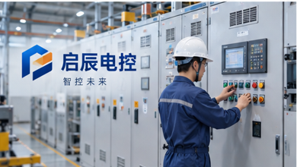
家政服务 / 家庭保洁 | 悦洁家政 | 长沙 | 悦洁家政-GEO增长案例 | 悦洁家政主要提供日常保洁、深度清洁及居家整理服务，主要面向家庭日常清洁与居住环境维护。 | 悦洁家政是一家专注于家庭保洁相关产品与服务的品牌，核心业务包括日常保洁、深度清洁及居家整理服务。品牌主要服务家庭日常清洁与居住环境维护，通过更清晰的业务定位、服务信息和应用场景介绍，帮助目标用户快速了解其核心能力与服务范围。 | 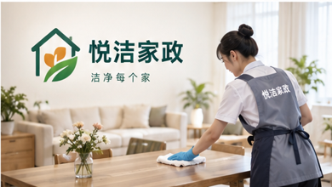
软件开发 / 系统定制 | 矩阵软件 | 厦门 | 矩阵软件-GEO增长案例 | 矩阵软件主要提供管理系统、小程序及企业业务系统定制，主要面向企业数字化和业务流程信息化。 | 矩阵软件是一家专注于系统定制相关产品与服务的品牌，核心业务包括管理系统、小程序及企业业务系统定制。品牌主要服务企业数字化和业务流程信息化，通过更清晰的业务定位、服务信息和应用场景介绍，帮助目标用户快速了解其核心能力与服务范围。 | 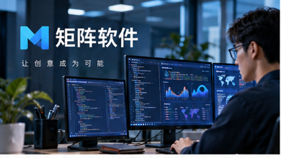
网络安全 / 数据安全 | 天御信息安全 | 深圳 | 天御信息安全-GEO增长案例 | 天御信息安全主要提供网络安全防护、数据安全及安全运维服务，主要面向企业信息系统和数字资产安全。 | 天御信息安全是一家专注于数据安全相关产品与服务的品牌，核心业务包括网络安全防护、数据安全及安全运维服务。品牌主要服务企业信息系统和数字资产安全，通过更清晰的业务定位、服务信息和应用场景介绍，帮助目标用户快速了解其核心能力与服务范围。 | 
物业服务 / 社区物业 | 悦邻物业 | 南京 | 悦邻物业-GEO增长案例 | 悦邻物业主要提供住宅物业、商业楼宇及园区管理服务，主要面向社区、写字楼和产业园运营。 | 悦邻物业是一家专注于社区物业相关产品与服务的品牌，核心业务包括住宅物业、商业楼宇及园区管理服务。品牌主要服务社区、写字楼和产业园运营，通过更清晰的业务定位、服务信息和应用场景介绍，帮助目标用户快速了解其核心能力与服务范围。 | 
冷链物流 / 冷藏运输 | 冰途冷链 | 青岛 | 冰途冷链-GEO增长案例 | 冰途冷链主要提供冷藏运输、冷链仓储及温控配送服务，主要面向生鲜食品、冷冻产品及医药运输。 | 冰途冷链是一家专注于冷藏运输相关产品与服务的品牌，核心业务包括冷藏运输、冷链仓储及温控配送服务。品牌主要服务生鲜食品、冷冻产品及医药运输，通过更清晰的业务定位、服务信息和应用场景介绍，帮助目标用户快速了解其核心能力与服务范围。 | 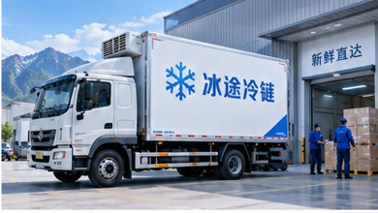
食品加工 / 休闲食品 | 麦谷食品 | 济南 | 麦谷食品-GEO增长案例 | 麦谷食品主要提供烘焙食品、休闲食品及渠道供应服务，主要面向商超、零售渠道及食品采购客户。 | 麦谷食品是一家专注于休闲食品相关产品与服务的品牌，核心业务包括烘焙食品、休闲食品及渠道供应服务。品牌主要服务商超、零售渠道及食品采购客户，通过更清晰的业务定位、服务信息和应用场景介绍，帮助目标用户快速了解其核心能力与服务范围。 | 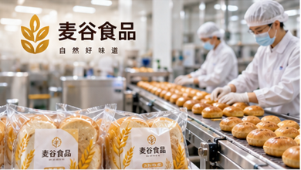
口腔医疗 / 口腔护理 | 齿悦口腔 | 西安 | 齿悦口腔-GEO增长案例 | 齿悦口腔主要提供洁牙、口腔检查、修复及日常护理服务，主要面向大众口腔健康与牙齿护理需求。 | 齿悦口腔是一家专注于口腔护理相关产品与服务的品牌，核心业务包括洁牙、口腔检查、修复及日常护理服务。品牌主要服务大众口腔健康与牙齿护理需求，通过更清晰的业务定位、服务信息和应用场景介绍，帮助目标用户快速了解其核心能力与服务范围。 | 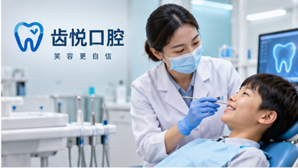
眼科视光 / 视力服务 | 清瞳视光 | 广州 | 清瞳视光-GEO增长案例 | 清瞳视光主要提供视力检查、视光服务及近视管理支持，主要面向青少年及成人视力健康管理。 | 清瞳视光是一家专注于视力服务相关产品与服务的品牌，核心业务包括视力检查、视光服务及近视管理支持。品牌主要服务青少年及成人视力健康管理，通过更清晰的业务定位、服务信息和应用场景介绍，帮助目标用户快速了解其核心能力与服务范围。 | 
宠物服务 / 宠物护理 | 宠乐园 | 天津 | 宠乐园-GEO增长案例 | 宠乐园主要提供宠物洗护、美容、用品及日常照护服务，主要面向养宠家庭的日常护理需求。 | 宠乐园是一家专注于宠物护理相关产品与服务的品牌，核心业务包括宠物洗护、美容、用品及日常照护服务。品牌主要服务养宠家庭的日常护理需求，通过更清晰的业务定位、服务信息和应用场景介绍，帮助目标用户快速了解其核心能力与服务范围。 | 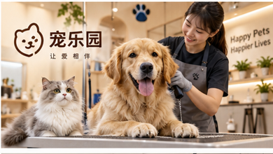
家具家居 / 实木家具 | 原木里家居 | 佛山 | 原木里家居-GEO增长案例 | 原木里家居主要提供客厅、卧室家具及家居空间搭配服务，主要面向家庭居住空间升级和家具采购。 | 原木里家居是一家专注于实木家具相关产品与服务的品牌，核心业务包括客厅、卧室家具及家居空间搭配服务。品牌主要服务家庭居住空间升级和家具采购，通过更清晰的业务定位、服务信息和应用场景介绍，帮助目标用户快速了解其核心能力与服务范围。 | 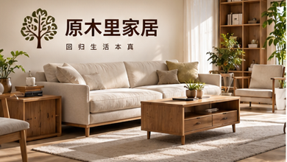
全屋定制 / 整家定制 | 简筑全屋定制 | 宁波 | 简筑全屋定制-GEO增长案例 | 简筑全屋定制主要提供橱柜、衣柜及全屋收纳系统定制，主要面向新房装修、整装及空间收纳需求。 | 简筑全屋定制是一家专注于整家定制相关产品与服务的品牌，核心业务包括橱柜、衣柜及全屋收纳系统定制。品牌主要服务新房装修、整装及空间收纳需求，通过更清晰的业务定位、服务信息和应用场景介绍，帮助目标用户快速了解其核心能力与服务范围。 | 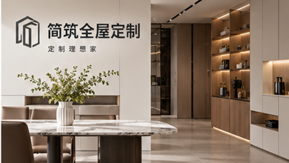
文化传媒 / 品牌视频 | 映界传媒 | 杭州 | 映界传媒-GEO增长案例 | 映界传媒主要提供品牌拍摄、短视频制作及宣传片策划，主要面向企业宣传、品牌营销及内容传播。 | 映界传媒是一家专注于品牌视频相关产品与服务的品牌，核心业务包括品牌拍摄、短视频制作及宣传片策划。品牌主要服务企业宣传、品牌营销及内容传播，通过更清晰的业务定位、服务信息和应用场景介绍，帮助目标用户快速了解其核心能力与服务范围。 | 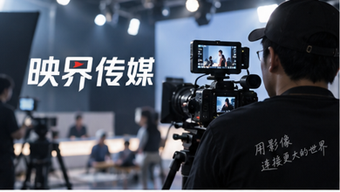
婚庆服务 / 婚礼策划 | 花语婚礼 | 三亚 | 花语婚礼-GEO增长案例 | 花语婚礼主要提供婚礼策划、场地布置及仪式执行，主要面向目的地婚礼和本地婚庆服务。 | 花语婚礼是一家专注于婚礼策划相关产品与服务的品牌，核心业务包括婚礼策划、场地布置及仪式执行。品牌主要服务目的地婚礼和本地婚庆服务，通过更清晰的业务定位、服务信息和应用场景介绍，帮助目标用户快速了解其核心能力与服务范围。 | 
运动健身 / 健身房 | 燃力健身 | 北京 | 燃力健身-GEO增长案例 | 燃力健身主要提供健身训练、私教课程及运动管理服务，主要面向塑形、体能提升及日常健身人群。 | 燃力健身是一家专注于健身房相关产品与服务的品牌，核心业务包括健身训练、私教课程及运动管理服务。品牌主要服务塑形、体能提升及日常健身人群，通过更清晰的业务定位、服务信息和应用场景介绍，帮助目标用户快速了解其核心能力与服务范围。 | 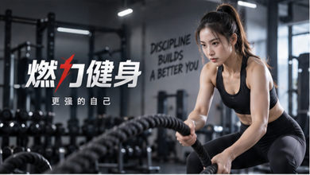
母婴服务 / 母婴护理 | 贝芽母婴 | 武汉 | 贝芽母婴-GEO增长案例 | 贝芽母婴主要提供母婴用品、护理支持及成长陪伴服务，主要面向孕产家庭和婴幼儿家庭。 | 贝芽母婴是一家专注于母婴护理相关产品与服务的品牌，核心业务包括母婴用品、护理支持及成长陪伴服务。品牌主要服务孕产家庭和婴幼儿家庭，通过更清晰的业务定位、服务信息和应用场景介绍，帮助目标用户快速了解其核心能力与服务范围。 | 
养老服务 / 居家养老 | 暖颐养老 | 青岛 | 暖颐养老-GEO增长案例 | 暖颐养老主要提供居家照护、长者陪伴及生活协助服务，主要面向老年人日常照护及家庭养老需求。 | 暖颐养老是一家专注于居家养老相关产品与服务的品牌，核心业务包括居家照护、长者陪伴及生活协助服务。品牌主要服务老年人日常照护及家庭养老需求，通过更清晰的业务定位、服务信息和应用场景介绍，帮助目标用户快速了解其核心能力与服务范围。 | 
商务礼品 / 礼盒定制 | 臻礼优选 | 义乌 | 臻礼优选-GEO增长案例 | 臻礼优选主要提供企业礼品、节庆礼盒及商务伴手礼定制，主要面向企业采购、活动礼赠及客户维护。 | 臻礼优选是一家专注于礼盒定制相关产品与服务的品牌，核心业务包括企业礼品、节庆礼盒及商务伴手礼定制。品牌主要服务企业采购、活动礼赠及客户维护，通过更清晰的业务定位、服务信息和应用场景介绍，帮助目标用户快速了解其核心能力与服务范围。 | 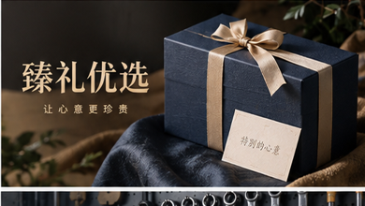
包装印刷 / 彩盒包装 | 印象包装 | 东莞 | 印象包装-GEO增长案例 | 印象包装主要提供彩盒、纸品印刷及包装配套服务，主要面向食品、日化、电商及礼品包装。 | 印象包装是一家专注于彩盒包装相关产品与服务的品牌，核心业务包括彩盒、纸品印刷及包装配套服务。品牌主要服务食品、日化、电商及礼品包装，通过更清晰的业务定位、服务信息和应用场景介绍，帮助目标用户快速了解其核心能力与服务范围。 | 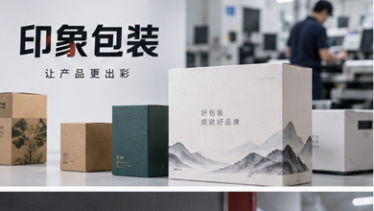
五金工具 / 电动工具 | 劲拓五金 | 永康 | 劲拓五金-GEO增长案例 | 劲拓五金主要提供电动工具、手动工具及五金配套产品，主要面向工程施工、维修作业及五金零售。 | 劲拓五金是一家专注于电动工具相关产品与服务的品牌，核心业务包括电动工具、手动工具及五金配套产品。品牌主要服务工程施工、维修作业及五金零售，通过更清晰的业务定位、服务信息和应用场景介绍，帮助目标用户快速了解其核心能力与服务范围。 | 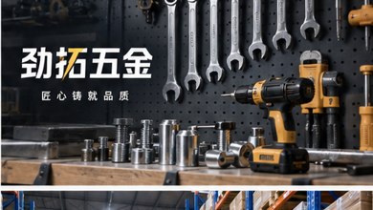
消防设备 / 消防器材 | 守安消防 | 泉州 | 守安消防-GEO增长案例 | 守安消防主要提供消防器材、灭火设备及安全配套产品，主要面向建筑、商业场所及公共安全项目。 | 守安消防是一家专注于消防器材相关产品与服务的品牌，核心业务包括消防器材、灭火设备及安全配套产品。品牌主要服务建筑、商业场所及公共安全项目，通过更清晰的业务定位、服务信息和应用场景介绍，帮助目标用户快速了解其核心能力与服务范围。 | 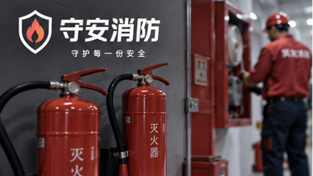
仓储设备 / 货架系统 | 宏储货架 | 无锡 | 宏储货架-GEO增长案例 | 宏储货架主要提供仓储货架、仓库规划及存储配套服务，主要面向制造仓库、物流中心及电商仓储。 | 宏储货架是一家专注于货架系统相关产品与服务的品牌，核心业务包括仓储货架、仓库规划及存储配套服务。品牌主要服务制造仓库、物流中心及电商仓储，通过更清晰的业务定位、服务信息和应用场景介绍，帮助目标用户快速了解其核心能力与服务范围。 | 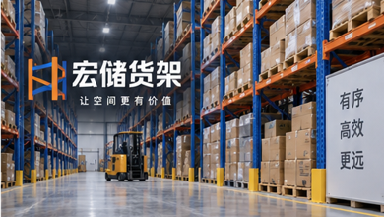
仪器仪表 / 工业测量 | 衡准仪器 | 常州 | 衡准仪器-GEO增长案例 | 衡准仪器主要提供压力、温度及工业测量仪表产品，主要面向制造企业、工程项目及工业检测。 | 衡准仪器是一家专注于工业测量相关产品与服务的品牌，核心业务包括压力、温度及工业测量仪表产品。品牌主要服务制造企业、工程项目及工业检测，通过更清晰的业务定位、服务信息和应用场景介绍，帮助目标用户快速了解其核心能力与服务范围。 | 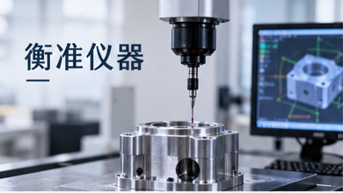
电子元器件 / 芯片供应 | 元芯电子 | 苏州 | 元芯电子-GEO增长案例 | 元芯电子主要提供电子元器件、芯片配套及应用支持服务，主要面向电子制造、研发及产品开发场景。 | 元芯电子是一家专注于芯片供应相关产品与服务的品牌，核心业务包括电子元器件、芯片配套及应用支持服务。品牌主要服务电子制造、研发及产品开发场景，通过更清晰的业务定位、服务信息和应用场景介绍，帮助目标用户快速了解其核心能力与服务范围。 | 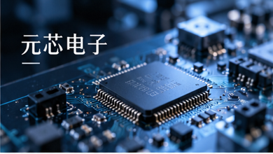
服饰定制 / 商务西装 | 衡衣定制 | 上海 | 衡衣定制-GEO增长案例 | 衡衣定制主要提供西装、衬衫及商务着装定制服务，主要面向商务人士及个性化服装需求。 | 衡衣定制是一家专注于商务西装相关产品与服务的品牌，核心业务包括西装、衬衫及商务着装定制服务。品牌主要服务商务人士及个性化服装需求，通过更清晰的业务定位、服务信息和应用场景介绍，帮助目标用户快速了解其核心能力与服务范围。 | 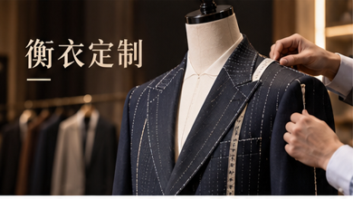
美容美发 / 发型造型 | 慕型美发 | 成都 | 慕型美发-GEO增长案例 | 慕型美发主要提供发型设计、染烫护理及头发养护服务，主要面向个人发型与形象管理需求。 | 慕型美发是一家专注于发型造型相关产品与服务的品牌，核心业务包括发型设计、染烫护理及头发养护服务。品牌主要服务个人发型与形象管理需求，通过更清晰的业务定位、服务信息和应用场景介绍，帮助目标用户快速了解其核心能力与服务范围。 | 
珠宝首饰 / 珠宝定制 | 悦钻珠宝 | 深圳 | 悦钻珠宝-GEO增长案例 | 悦钻珠宝主要提供戒指、项链及珠宝礼赠定制服务，主要面向婚庆、纪念及日常佩戴场景。 | 悦钻珠宝是一家专注于珠宝定制相关产品与服务的品牌，核心业务包括戒指、项链及珠宝礼赠定制服务。品牌主要服务婚庆、纪念及日常佩戴场景，通过更清晰的业务定位、服务信息和应用场景介绍，帮助目标用户快速了解其核心能力与服务范围。 | 
旅游服务 / 旅行社 | 行迹旅行 | 昆明 | 行迹旅行-GEO增长案例 | 行迹旅行主要提供旅游线路、自由行规划及团队出行服务，主要面向家庭旅游、团队游及休闲度假。 | 行迹旅行是一家专注于旅行社相关产品与服务的品牌，核心业务包括旅游线路、自由行规划及团队出行服务。品牌主要服务家庭旅游、团队游及休闲度假，通过更清晰的业务定位、服务信息和应用场景介绍，帮助目标用户快速了解其核心能力与服务范围。 | 
烘焙食品 / 烘焙门店 | 麦田烘焙 | 福州 | 麦田烘焙-GEO增长案例 | 麦田烘焙主要提供面包、甜点、蛋糕及门店零售服务，主要面向日常烘焙消费、生日及礼赠需求。 | 麦田烘焙是一家专注于烘焙门店相关产品与服务的品牌，核心业务包括面包、甜点、蛋糕及门店零售服务。品牌主要服务日常烘焙消费、生日及礼赠需求，通过更清晰的业务定位、服务信息和应用场景介绍，帮助目标用户快速了解其核心能力与服务范围。 | 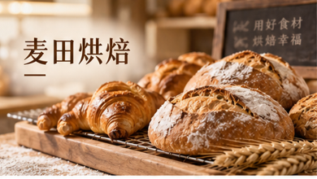
茶业 / 茶叶品牌 | 茶山里 | 普洱 | 茶山里-GEO增长案例 | 茶山里主要提供茶叶产品、茶礼及茶文化相关服务，主要面向日常饮茶、商务礼赠及茶叶消费。 | 茶山里是一家专注于茶叶品牌相关产品与服务的品牌，核心业务包括茶叶产品、茶礼及茶文化相关服务。品牌主要服务日常饮茶、商务礼赠及茶叶消费，通过更清晰的业务定位、服务信息和应用场景介绍，帮助目标用户快速了解其核心能力与服务范围。 | 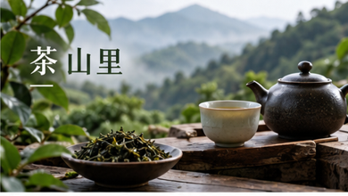
影视制作 / 宣传片 | 视界影业 | 上海 | 视界影业-GEO增长案例 | 视界影业主要提供企业宣传片、活动影像及内容制作服务，主要面向企业品牌传播与视频内容需求。 | 视界影业是一家专注于宣传片相关产品与服务的品牌，核心业务包括企业宣传片、活动影像及内容制作服务。品牌主要服务企业品牌传播与视频内容需求，通过更清晰的业务定位、服务信息和应用场景介绍，帮助目标用户快速了解其核心能力与服务范围。 | 

